Sheet1
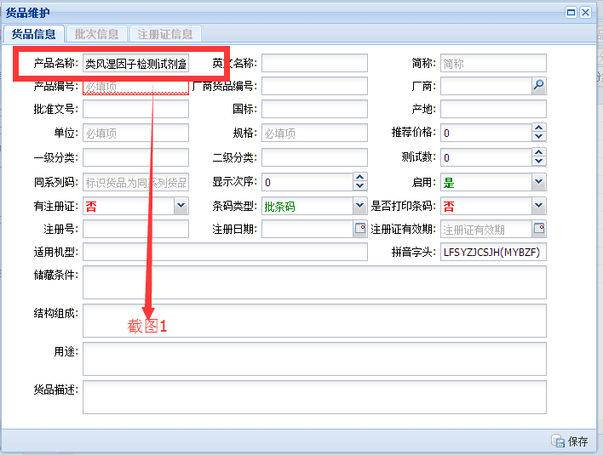
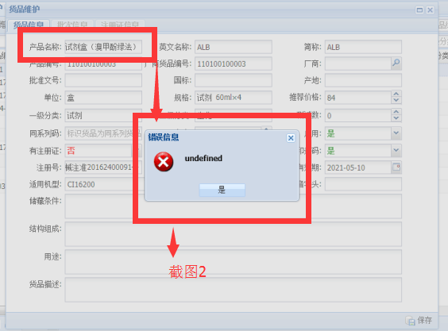
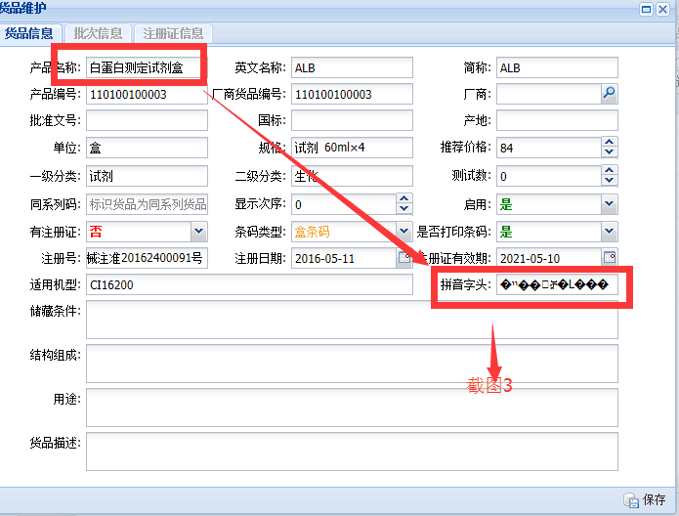
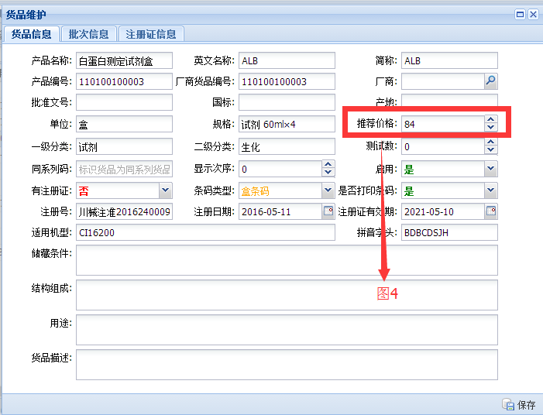
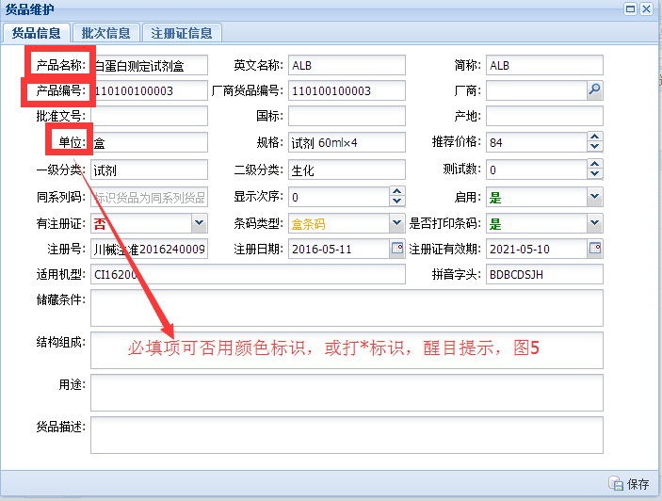
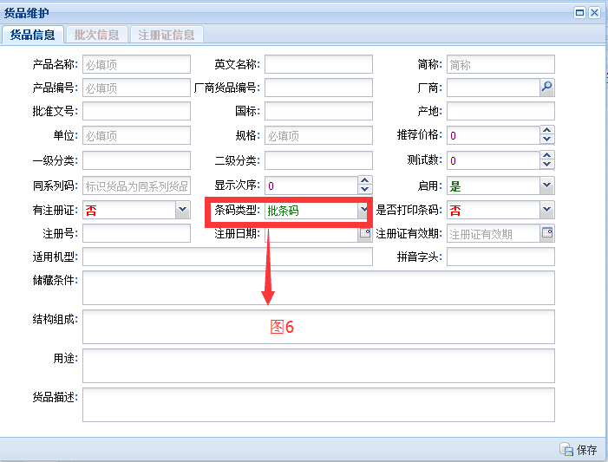
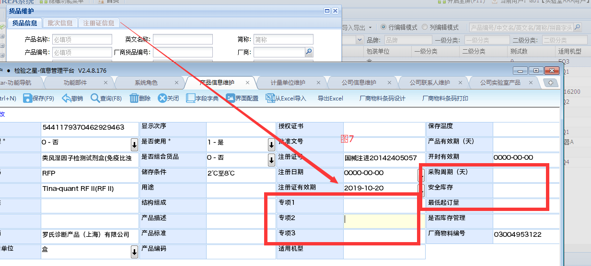
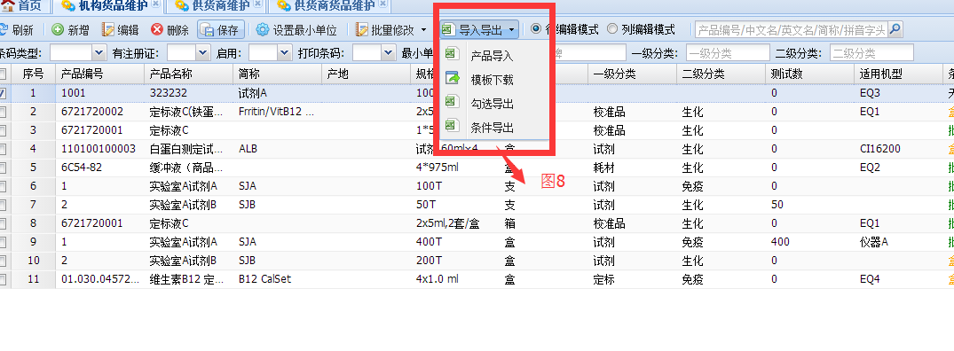
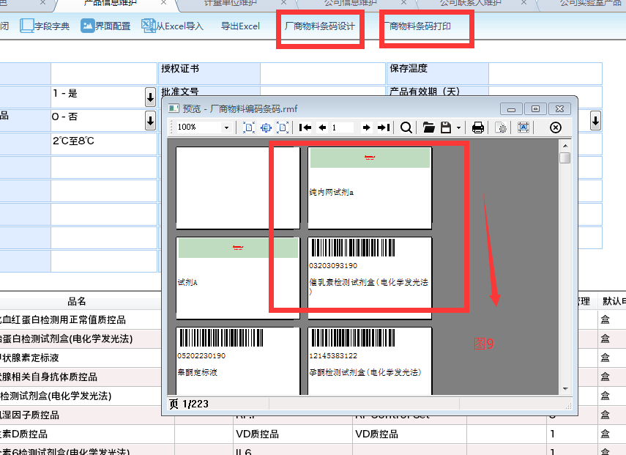
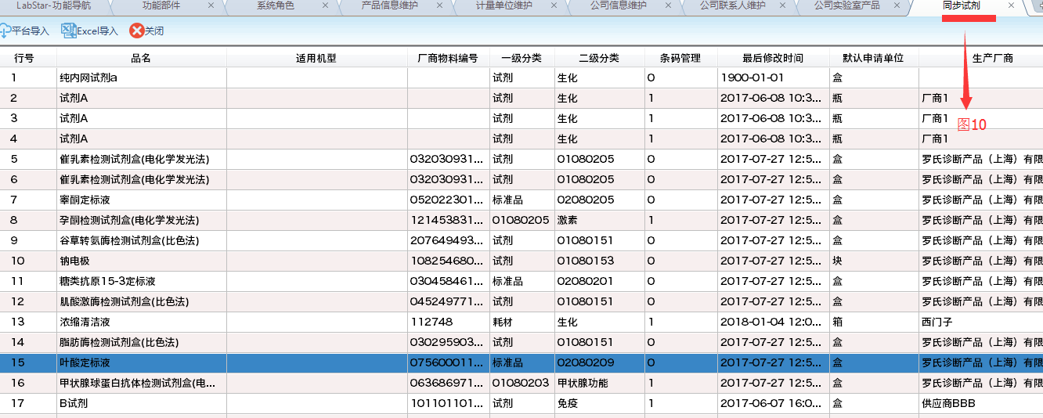
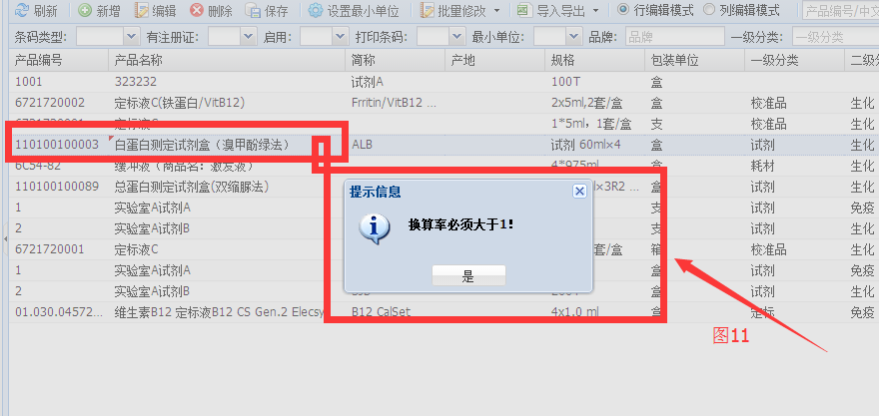
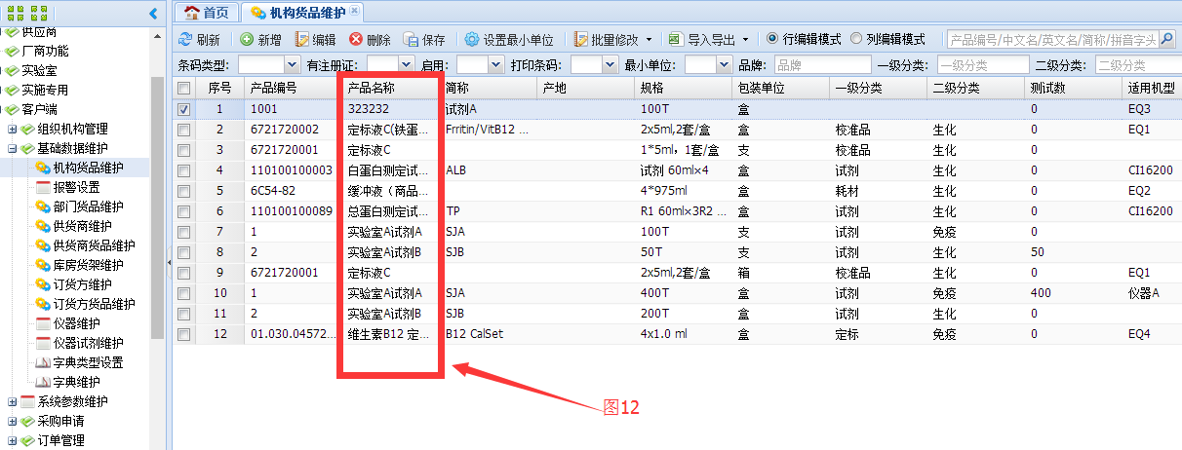
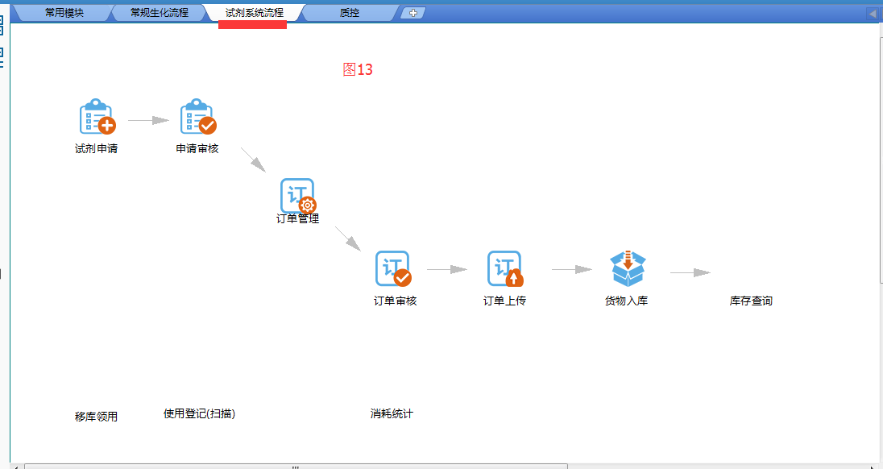
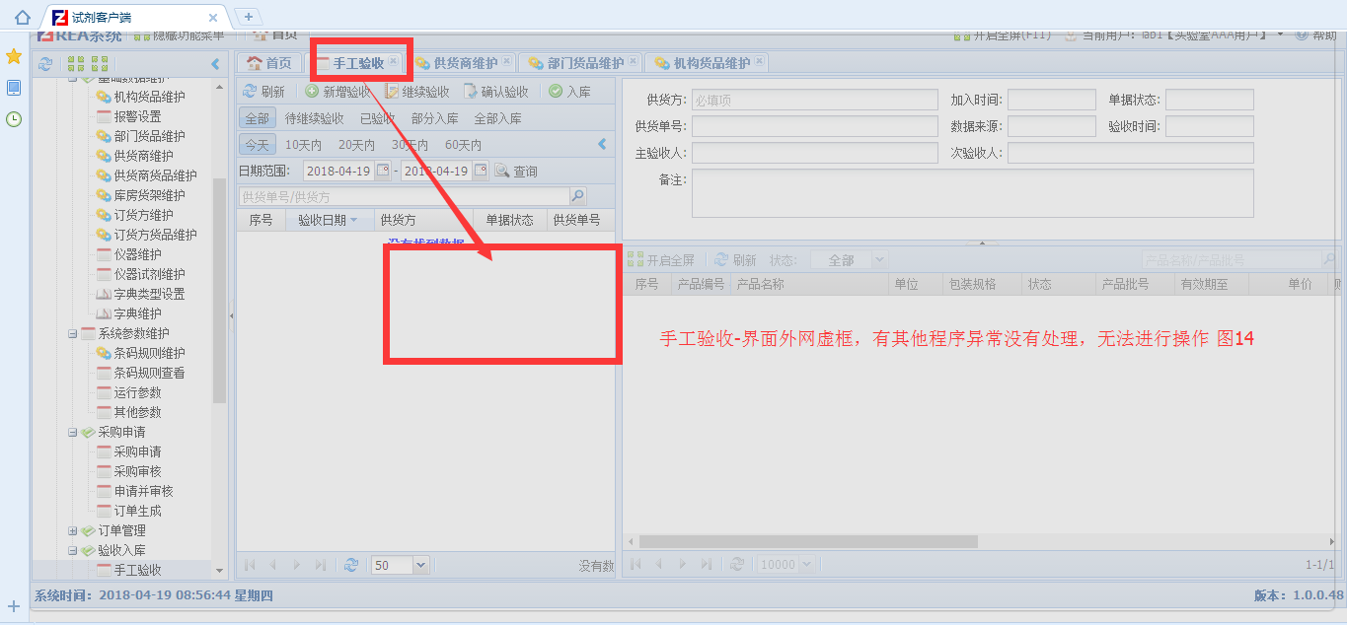
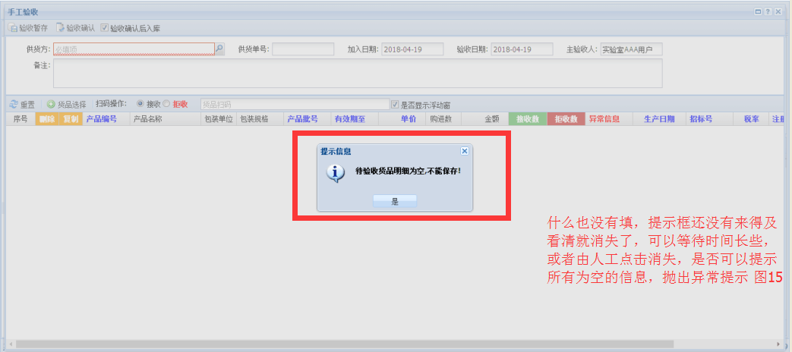
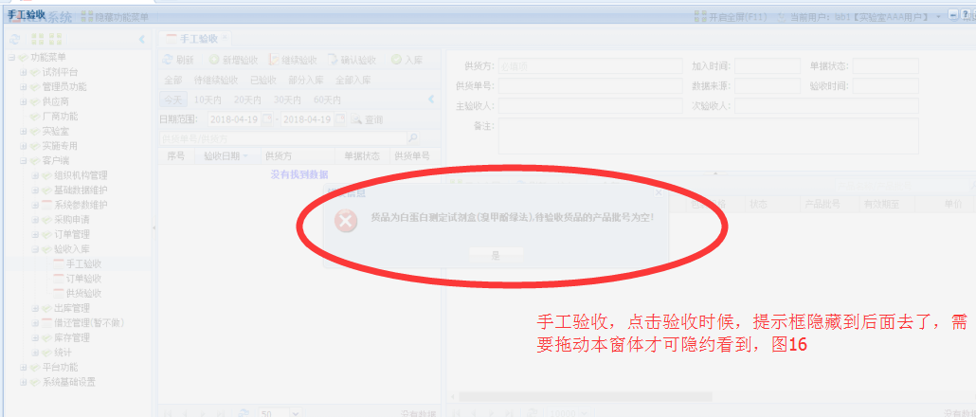
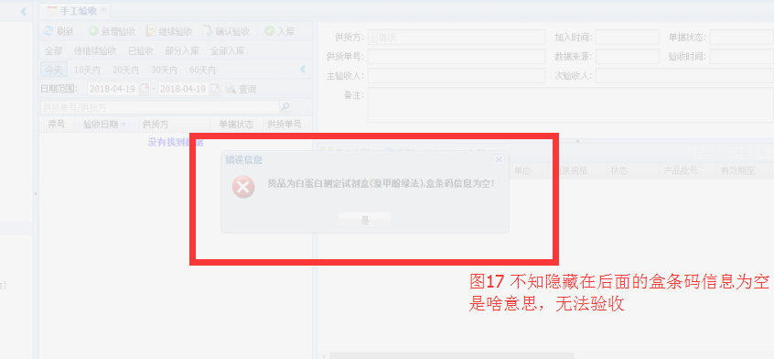
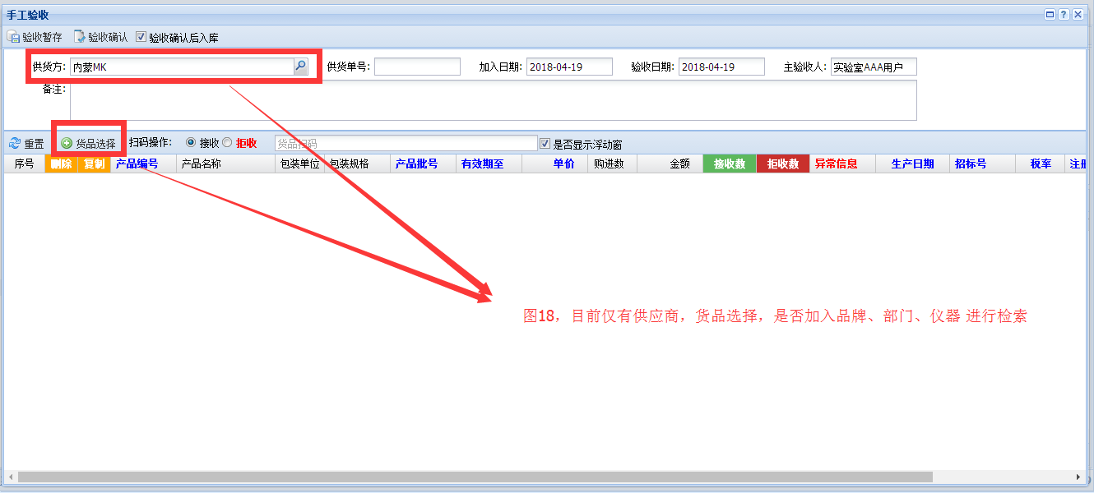
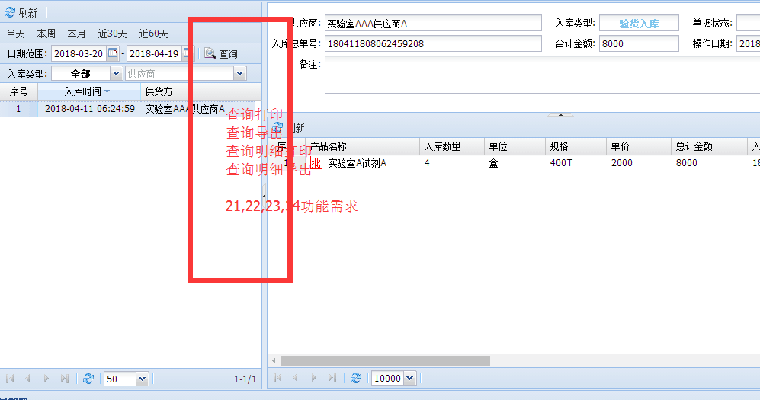
编号 | 定制日期 | 定制完成日期 | 错误/需求分类 | 环节 | 截图如下 | 定制内容 | 上线影响 | 所属程序
1 | 2018-04-17 |  | 功能需求 | 机构货品维护-货品维护-新增-货品信息 | 产品名称输入“类风湿因子检测试剂盒(免疫比浊法)”等试剂信息中文名称很长，展示不全，是否可以默认输入显示40个字符，20个汉字，截图1 | 定制界面展示 | 有 | B/S
2 | 2018-04-17 |  | 程序错误 | 机构货品维护-货品维护-新增-货品信息 | 产品名称输入-白蛋白测定试剂盒（溴甲酚绿法），报错为Undefined，截图2 | 修正，货品维护-新增-货品信息，提示错误 | 有 | B/S
3 | 2018-04-17 |  | 程序错误 | 机构货品维护-货品维护-新增-货品信息 | 产品名称输入-白蛋白测定试剂盒,拼音字头为乱码�׵��ײⶨ�Լ���，此为兼容模式下出现，在极速模式未出现，搜狗浏览器下测试，截图3 | 修正，货品维护-新增-货品信息，拼音字头为乱码的错误 | 有 | B/S
4 | 2018-04-17 |  | 功能需求 | 机构货品维护-货品维护-新增-货品信息 | 同一货品，不同规格的价格哪里维护，比如一盒是1000元，一盒等于2支，每支500元，图4 | 定制同一商品的不同规格可以进行价格维护 | 有 | B/S
5 | 2018-04-17 |  | 功能需求 | 机构货品维护-货品维护-新增或编辑-货品信息 | 必填项是否可以用颜色标识或者打*来标识 图5 | 必填项是否可以用颜色标识或者打*来标识 | 有 | B/S
6 | 2018-04-17 |  | 程序需求 | 机构货品维护-货品维护-新增-货品信息 | 条码类型是否可以默认为盒条码根据本机构的定义，现在默认都是批条码 图6 | 定制默认条码类型，先不做 | 有 | B/S
7 | 2018-04-17 |  | 程序需求 | 机构货品维护-货品维护-新增-货品信息 | C/S版本有专项1，专项2，专项3，字段在界面，是否可以展示，这个应该是接口对照预留吧？并且界面可以根据需求进行调整，B/S是否可以灵活选择相应字段？ 图7 | 这几个字段BS与CS不一样，不考虑 | 有 | B/S
8 | 2018-04-17 |  | 程序需求 | 机构货品维护-货品维护-导入导出 | 导入功能无法使用，导出功能无法使用，需要导入导出货品 图8 | 导入功能无法使用，导出功能无法使用，需要导入导出货品 | 有 | B/S
9 | 2018-04-17 |  | 程序需求 | 机构货品维护-打印相关货品条码 | 参阅C/S产品信息中有打印货品条码功能，并且根据需要进行条码样式选择，可以为一维标签，也可以为二维标签 图9 | 货品分类管理，帮助检验科提高管理效率，暂时先不做 | 有 | B/S
10 | 2018-04-17 |  | 程序需求 | 机构货品维护-同步试剂功能 | 将平台上面的试剂，根据不同的供应商进行同步到客户端 图10 | 基础数据同步 | 有 | B/S
11 | 2018-04-18 |  | 程序错误 | 机构货品维护 | 在机构货品维护中点击编辑，修改一个产品的名称时提示错误 图11 | 报错处理 | 有 | B/S
12 | 2018-04-18 |  | 程序需求 | 机构货品维护 | 试剂信息中文名称很长，展示不全，是否可以默认输入显示40个字符，20个汉字，截图12 | 定制界面展示 | 有 | B/S
13 | 2018-04-18 |  | 程序需求 | 整体业务流程 | B/S中业务流程的节点顺序是否可以自行调整？名称是否可以自行调整？1、申请管理（各组长） 2、订单管理（试剂管理员或主任）3、采购管理（器械科）4、供货商管理（订单审核、供货单打印标签）5、验收管理（器械科与试剂管理员与供货商送货人）6、入库管理（试剂管理员）-入库审核 7、移库管理（试剂管理员与各组长） 8、出库管理（检验科组员及其他） 9、试剂消耗管理（检验科主任）10、库存管理 11、盘库管理，图13 | 韩总说胡杰做一个类似于C/S版本的那种导航，并可以根据不同医院进行模块选择，字的相关修改，界面导航可以选择相应的导航，并进行默认，试剂系统流程.fr3 | 有 | B/S
14 | 2018-04-19 |  | 程序错误 | 验收入库-手工验收 | 点击手工验收，点了几次界面，程序异常了，无法操作，需要整个程序网页从新登录 | 查阅2018年4月19日8点55分前后日志 | 有 | B/S
15 | 2018-04-19 |  | 程序需求 | 验收入库-手工验收 | 点击手工验收，未填写相关内容，提示框，未来得及查阅就消失，也是否可以全部为空的提示全，然后在抛出提示框？ | 手工验收提示框需求 | 有 | B/S
16 | 2018-04-19 |  | 程序需求 | 验收入库-手工验收 | 点击验收商品，提示框，隐藏到后面，需要进行正常在前端显示，为填写效期批号的提示 | 手工验收提示框需求 | 有 | B/S
17 | 2018-04-19 |  | 程序需求 | 验收入库-手工验收 | 点击验收商品，提示框，提示为盒条码信息为空 | 提示框隐藏，并且需要提示在哪里进行设置下 | 有 | B/S
18 | 2018-04-19 |  | 程序需求 | 验收入库-手工验收 | 目前仅有供应商，货品选择，是否可以按照品牌，部门，适用仪器进行过滤产品 | 需求，根据多种条件进行货品选择 | 有 | B/S
19 | 2018-04-19 |  | 程序需求 | 入库查询-界面查询 | 目前仅有供应商，是否可以按照货品选择，品牌，部门，库房，适用仪器进行过滤产品 | 需求，根据多种条件进行入库查询 | 有 | B/S
20 | 2018-04-19 |  | 程序需求 | 入库查询-明细查询 | 目前仅有供应商，是否可以按照货品选择，品牌，部门，库房，适用仪器进行过滤产品 | 需求，根据多种条件进行入库明细查询，及汇总表 | 有 | B/S
21 | 2018-04-19 |  | 程序需求 | 入库查询-界面查询打印 | 入库查询-界面查询打印，缺少打印表 | 参照C/S | 有 | B/S
22 | 2018-04-19 |  | 程序需求 | 入库查询-明细查询打印 | 入库查询-明细查询打印，缺少打印表 | 参照C/S | 有 | B/S
23 | 2018-04-19 |  | 程序需求 | 入库查询-查询导出EXCEL | 入库查询-查询导出EXCEL，缺少导出 | 参照C/S | 有 | B/S
24 | 2018-04-19 |  | 程序需求 | 入库查询-明细查询导出EXCEL | 入库查询-明细查询导出EXCEL，缺少导出 | 参照C/S | 有 | B/S
23
24
24
25
25
26
26
27 | 2018-04-19

